横書きカレンダー
横型カレンダー

 | 2025 | 年 | 7 | 月

日付
曜日

=DATE(C4,E4,1) |  |  |  |  | Ctrl＋１ |  | → | 表示形式 |  | → | ユーザー定義 |  |  | → | ｄ |  |  |  |  |  |  |  | スピンボタンは
=TEXT(C7,"aaa") |  |  |  |  |  |  |  |  |  |  |  |  |  |  |  |  |  |  |  |  |  |  |  | 開発タブにある
=WEEKDAY(C$7)=1 |  |  |  |  | ＄C$7 |  | → | F4 | → | C$7

全範囲選択 |  | Ctrl＋A |  |  | 範囲選択 |  |  | Ctrl＋Shift＋下向き矢印 |  |  |  |  |  | → | Ctrl＋Shift＋上向き矢印
格子をひく |  | Alt→H→B→A

「格子をひく」のアクセスキーの覚え方
Alt
B
A

ばっ！
格子を

ウォルトさんが

 |  |  |  | （練習） |  | Ctrl＋Aで全選択して |  |  |  |  |  |  |  |  |  |  | Aは英語でAllすべてと言う意味

 |  |  |  |  |  | 0 | 1 | 2 | 3 | 4 | 5 | 6 | 7 | 8 | 9 | 10 | 11 | 12 | 13 | 14 | 15 | 16 | 17 | 18 | 19
 |  |  |  |  |  | 20 | 21 | 22 | 23 | 24 | 25 | 26 | 27 | 28 | 29 | 30 | 31 | 32 | 33 | 34 | 35 | 36 | 37 | 38 | 39
 |  |  |  |  |  | 40 | 41 | 42 | 43 | 44 | 45 | 46 | 47 | 48 | 49 | 50 | 51 | 52 | 53 | 54 | 55 | 56 | 57 | 58 | 59

 |  |  |  |  |  | 範囲選択は |  |  |  |  |  |  | Ctrl＋Shift＋矢印キー

 |  |  |  |  |  |  |  |  |  |  |  |  |  |  |  |  |  |  |  | （↓） |  |  | （→）

ｽﾆｯﾋﾟﾝｸﾞﾂｰﾙ
パソコン画像のコピーできない文字をコピーする方法
 | スニッピングツール

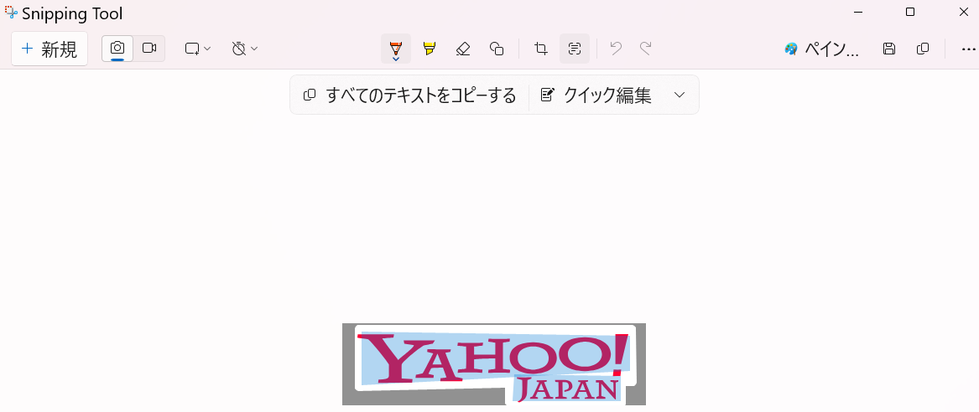

 |  | YAHOO!
 |  | JAPAN

Win＋Shift＋S

Snipping Tool
スニッピングツール

10秒ｶﾚﾝﾀﾞｰ
１０秒でできるカレンダー

